Bilans Orge - FAM
BILAN PREVISIONNEL ORGES
BILAN PREVISIONNEL ORGES
BILAN PREVISIONNEL ORGES
BILAN PREVISIONNEL ORGES
BILAN PREVISIONNEL ORGES
BILAN PREVISIONNEL ORGES
 | Orges - Campagne du 1er juillet au 30 juin
 | 1996/97 | 1997/98 | 1998/99 | 1999/00 | 2000/01 | 2001/02 | 2002/03 | 2003/04 | 2004/05 | 2005/06 | 2006/07 | 2007/08 | 2008/09 | 2009/10 | 2010/11 | 2011/12 | 2012/13 | 2013/14 | 2014/15 | 2015/16 | 2016/17 | 2017/18 | 2018/19 | 2019/20 | 2020/21 | 2021/22 | 2022/23 | 2023/24 | 2024/25
1 000 t |  |  |  |  |  |  |  |  |  |  |  |  |  |  |  |  |  |  |  |  |  |  |  |  |  |  |  | Prov. Mars 25 | Prév. Mars 25
 |  |  |  |  |  |  |  |  |  |  |  |  |  |  |  | 2011/12 | 2012/13
Données comprises dans le bilan marché | 74.5% | 78.2% | 78.2% | 77.0% | 77.3% | 79.2% | 80.4% | 81.5% | 81.4% | 80.3% | 81.3% | 80.8% | 81.6% | 82.6% | 83.2% | 78.1% | 84.6% | 82.0% | 85.5% | 83.1% | 83.9% | 82.2% | 82.9% | 84.2% | 83.7% | 84.3% | 84.8% | 86.2% | 84.5%

Surfaces (1 000 ha) - Source SSP | 1,512 | 1,662 | 1,600 | 1,500 | 1,535 | 1,704 | 1,638 | 1,758 | 1,628 | 1,599 | 1,664 | 1,692 | 1,791 | 1,878 | 1,575 | 1,545 | 1,683 | 1,635 | 1,764 | 1,839 | 1,917 | 1,905 | 1,768 | 1,944 | 1,974 | 1,730 | 1,867 | 1,815 | 1,815
Rendement (q/ha) - Source SSP | 62.2 | 60.2 | 65.2 | 62.5 | 63.3 | 57.5 | 66.9 | 55.9 | 67.6 | 64.3 | 62.3 | 55.8 | 67.6 | 68.3 | 63.8 | 56.8 | 67.4 | 63.1 | 66.5 | 71.2 | 54.4 | 63.5 | 63.2 | 70.6 | 52.7 | 66.2 | 61.2 | 67.7 | 54.2
Production (1 000 t) - Source SSP | 9,404 | 10,004 | 10,431 | 9,376 | 9,716 | 9,793 | 10,956 | 9,833 | 11,011 | 10,289 | 10,372 | 9,435 | 12,110 | 12,831 | 10,046 | 8,775 | 11,341 | 10,315 | 11,729 | 13,098 | 10,433 | 12,087 | 11,173 | 13,725 | 10,398 | 11,455 | 11,418 | 12,286 | 9,838

Estimation stock initial à la ferme* |  |  |  |  |  |  |  |  |  |  |  |  |  |  |  |  | 43 | 44 | 134 | 357 | 403 | 251 | 200 | 200 | 200 | 200 | 200 | 200 | 200
Estimation autoconsommation et autres usages à la ferme* | 2,399 | 2,179 | 2,272 | 2,159 | 2,204 | 2,036 | 2,149 | 1,816 | 2,049 | 2,029 | 1,937 | 1,815 | 2,224 | 2,235 | 1,689 | 1,919 | 1,747 | 1,527 | 1,473 | 2,064 | 1,679 | 1,932 | 1,912 | 2,173 | 1,700 | 1,794 | 1,733 | 1,696 | 1,523
Estimation stock final à la ferme* | 0 |  |  |  |  |  |  |  |  |  |  |  |  |  |  |  | 44 | 134 | 357 | 403 | 251 | 200 | 200 | 200 | 200 | 200 | 200 | 200 | 200

* Estimations sous toutes réserves. | Bilan de marché - Orges
1 000 t | 1996/97 | 1997/98 | 1998/99 | 1999/00 | 2000/01 | 2001/02 | 2002/03 | 2003/04 | 2004/05 | 2005/06 | 2006/07 | 2007/08 | 2008/09 | 2009/10 | 2010/11 | 2011/12 | 2012/13 | 2013/14 | 2014/15 | 2015/16 | 2016/17 | 2017/18 | 2018/19 | 2019/20 | 2020/21 | 2021/22 | 2022/23 | 2023/24 | 2024/25
 |  |  |  |  |  |  |  |  |  |  |  |  |  |  |  |  |  |  |  |  |  |  |  |  |  |  |  | Prov. Mars 25 | Prév. Mars 25

RESSOURCES POUR LE MARCHÉ
Stock initial sur le marché | 625 | 854 | 1,734 | 1,072 | 800 | 1,189 | 1,014 | 1,292 | 785 | 1,030 | 1,040 | 800 | 722 | 1,643 | 2,250 | 1,378 | 955 | 1,279 | 1,044 | 973 | 1,271 | 1,065 | 1,496 | 1,327 | 1,387 | 786 | 1,082 | 1,013 | 1,289
Collecte (production commercialisée) | 7,005 | 7,825 | 8,159 | 7,217 | 7,512 | 7,757 | 8,807 | 8,017 | 8,962 | 8,260 | 8,435 | 7,620 | 9,886 | 10,596 | 8,357 | 6,856 | 9,594 | 8,461 | 10,032 | 10,890 | 8,750 | 9,936 | 9,261 | 11,552 | 8,698 | 9,661 | 9,686 | 10,591 | 8,315
Importations | 77 | 43 | 20 | 27 | 112 | 32 | 27 | 24 | 34 | 54 | 42 | 88 | 37 | 24 | 128 | 111 | 59 | 36 | 82 | 70 | 124 | 46 | 85 | 72 | 88 | 43 | 40 | 37 | 45
Ajustement | 0 | 0 | 0 | 0 | 0 | 0 | 0 | 0 | 0 | 0 | 0 | 0 | 0 | 0 | 219 | 0 | 0 | 0 | 0 | 57 | 0 | 0 | 0 | 0 | 0 | 0 | 0 | 0 | 0
total Ressources pour le marché | 7,707 | 8,722 | 9,913 | 8,316 | 8,425 | 8,978 | 9,848 | 9,333 | 9,781 | 9,344 | 9,517 | 8,507 | 10,644 | 12,263 | 10,955 | 8,345 | 10,608 | 9,777 | 11,157 | 11,990 | 10,145 | 11,046 | 10,841 | 12,951 | 10,172 | 10,490 | 10,807 | 11,640 | 9,649

UTILISATIONS PAR LE MARCHÉ
Utilisations humaines et industrielles domestiques
Malterie | 206 | 164 | 164 | 164 | 177 | 235 | 223 | 189 | 226 | 161 | 131 | 190 | 238 | 218 | 130 | 160 | 161 | 153 | 128 | 259 | 255 | 348 | 274 | 250 | 216 | 249 | 319 | 309 | 320
Industries alimentaires | 20 | 20 | 20 | 20 | 20 | 20 | 20 | 20 | 20 | 20 | 20 | 20 | 20 | 20 | 20 | 20 | 20 | 20 | 20 | 20 | 20 | 20 | 20 | 20 | 20 | 20 | 21 | 20 | 20
sous-total Uti. humaines et industrielles domestiques | 226 | 184 | 184 | 184 | 197 | 255 | 243 | 209 | 246 | 181 | 151 | 210 | 258 | 238 | 150 | 180 | 181 | 173 | 148 | 279 | 275 | 368 | 294 | 270 | 236 | 269 | 340 | 329 | 340
Autres utilisations domestiques
Fabricants d'Aliments du Bétail (FAB) | 1,014 | 879 | 891 | 793 | 847 | 1,398 | 1,287 | 2,009 | 1,269 | 1,087 | 1,714 | 1,260 | 1,621 | 1,676 | 2,000 | 1,239 | 1,291 | 1,205 | 1,012 | 1,015 | 1,607 | 1,258 | 1,024 | 1,497 | 1,437 | 1,064 | 1,201 | 1,110 | 1,150
Semences | 165 | 170 | 170 | 169 | 193 | 167 | 186 | 159 | 160 | 155 | 159 | 175 | 181 | 140 | 141 | 165 | 160 | 170 | 169 | 164 | 142 | 147 | 156 | 171 | 136 | 146 | 138 | 138 | 136
Freintes | 70 | 78 | 82 | 72 | 75 | 78 | 88 | 80 | 90 | 83 | 84 | 76 | 99 | 106 | 84 | 69 | 96 | 85 | 100 | 109 | 88 | 99 | 93 | 116 | 87 | 97 | 97 | 106 | 83
Autres | 1,231 | 2,454 | 1,078 | 811 | 1,944 | 1,702 | 1,683 | 1,083 | 1,782 | 520 | 185 | 307 | 333 | 1,393 | 0 | 0 | 133 | 488 | 544 | 0 | 257 | 283 | 331 | 301 | 376 | 218 | 346 | 504 | 256
sous-total Autres utilisations domestiques | 2,481 | 3,582 | 2,221 | 1,845 | 3,059 | 3,344 | 3,243 | 3,331 | 3,301 | 1,845 | 2,143 | 1,818 | 2,234 | 3,315 | 2,225 | 1,472 | 1,680 | 1,947 | 1,825 | 1,288 | 2,094 | 1,787 | 1,604 | 2,084 | 2,037 | 1,525 | 1,782 | 1,857 | 1,625
total Utilisations domestiques par le marché | 2,707 | 3,766 | 2,405 | 2,029 | 3,256 | 3,599 | 3,486 | 3,540 | 3,547 | 2,026 | 2,293 | 2,028 | 2,492 | 3,553 | 2,375 | 1,653 | 1,861 | 2,121 | 1,974 | 1,567 | 2,369 | 2,155 | 1,899 | 2,354 | 2,273 | 1,793 | 2,122 | 2,186 | 1,965
Exportations de grains
Union Européenne (évolutive) | 2,505 | 2,279 | 2,723 | 2,665 | 2,611 | 3,177 | 3,019 | 4,168 | 4,109 | 4,011 | 4,214 | 3,367 | 4,049 | 4,497 | 4,402 | 3,496 | 4,192 | 3,458 | 3,008 | 3,058 | 2,919 | 3,468 | 3,778 | 3,918 | 2,465 | 2,812 | 3,178 | 2,977 | 2,785
Pays tiers (évolutif) | 1,641 | 914 | 3,691 | 2,805 | 1,361 | 1,171 | 2,027 | 816 | 1,067 | 757 | 821 | 1,121 | 1,215 | 700 | 1,255 | 789 | 1,771 | 1,612 | 3,635 | 4,644 | 2,358 | 2,561 | 2,398 | 3,931 | 3,240 | 3,379 | 3,111 | 3,808 | 2,200
Départements d'Outre-Mer |  | 30 | 22 | 17 | 7 | 18 | 25 | 24 | 29 | 14 | 23 | 19 | 22 | 15 | 24 | 25 | 15 | 18 | 11 | 13 | 23 | 24 | 16 | 21 | 12 | 22 | 21 | 21 | 21
sous-total Exportations de grains | 4,146 | 3,223 | 6,436 | 5,487 | 3,979 | 4,366 | 5,071 | 5,008 | 5,205 | 4,782 | 5,057 | 4,507 | 5,285 | 5,212 | 5,681 | 4,309 | 5,978 | 5,088 | 6,653 | 7,714 | 5,299 | 6,053 | 6,192 | 7,870 | 5,717 | 6,213 | 6,310 | 6,806 | 5,006
Exportations de malt (en valeur grains)
Union Européenne |  |  |  |  |  |  |  |  |  | 884 | 898 | 857 | 815 | 753 | 845 | 848 | 799 | 790 | 823 | 727 | 725 | 708 | 744 | 703 | 752 | 762 | 719 | 676 | 680
Pays tiers |  |  |  |  |  |  |  |  |  | 612 | 469 | 393 | 410 | 495 | 658 | 630 | 690 | 735 | 734 | 711 | 688 | 634 | 680 | 638 | 644 | 640 | 643 | 682 | 670
sous-total Exportations de malt (val. grains) | 0 | 0 | 0 | 0 | 0 | 0 | 0 | 0 | 0 | 1,496 | 1,367 | 1,250 | 1,224 | 1,248 | 1,503 | 1,478 | 1,490 | 1,524 | 1,557 | 1,438 | 1,413 | 1,342 | 1,424 | 1,340 | 1,396 | 1,402 | 1,363 | 1,358 | 1,350
total Exportations | 4,146 | 3,223 | 6,436 | 5,487 | 3,979 | 4,366 | 5,071 | 5,008 | 5,205 | 6,278 | 6,424 | 5,758 | 6,510 | 6,460 | 7,184 | 5,787 | 7,468 | 6,612 | 8,210 | 9,152 | 6,712 | 7,396 | 7,616 | 9,211 | 7,113 | 7,615 | 7,673 | 8,165 | 6,356
total Utilisations par le marché | 6,853 | 6,989 | 8,841 | 7,515 | 7,235 | 7,964 | 8,557 | 8,548 | 8,751 | 8,304 | 8,717 | 7,786 | 9,002 | 10,013 | 9,559 | 7,440 | 9,329 | 8,733 | 10,184 | 10,719 | 9,081 | 9,551 | 9,514 | 11,565 | 9,386 | 9,409 | 9,795 | 10,351 | 8,321

STOCK FINAL SUR LE MARCHÉ | 854 | 1,734 | 1,072 | 800 | 1,189 | 1,014 | 1,292 | 785 | 1,030 | 1,040 | 800 | 722 | 1,643 | 2,250 | 1,378 | 955 | 1,279 | 1,044 | 973 | 1,271 | 1,065 | 1,496 | 1,327 | 1,387 | 786 | 1,082 | 1,013 | 1,289 | 1,328
dont stock collecteurs | 601 | 1,461 | 827 | 483 | 984 | 772 | 1,046 | 588 | 808 | 872 | 588 | 592 | 1,394 | 1,951 | 1,001 | 794 | 1,097 | 884 | 809 | 970 | 746 | 1,226 | 1,054 | 1,108 | 514 | 772 | 688 | 977
dont stock FAB | 29 | 32 | 33 | 40 | 36 | 46 | 42 | 55 | 45 | 45 | 53 | 52 | 63 | 45 | 56 | 41 | 43 | 43 | 43 | 41 | 60 | 62 | 41 | 63 | 51 | 69 | 69 | 61
dont stock malteurs (hors malt) | 200 | 179 | 160 | 173 | 169 | 184 | 160 | 135 | 108 | 87 | 91 | 72 | 117 | 95 | 147 | 108 | 95 | 104 | 106 | 120 | 159 | 93 | 114 | 103 | 109 | 128 | 143 | 138
dont stock en silos portuaires | 24 | 62 | 52 | 104 | 0 | 12 | 43 | 6 | 69 | 36 | 67 | 7 | 69 | 159 | 174 | 13 | 45 | 13 | 16 | 140 | 100 | 114 | 118 | 113 | 113 | 113 | 113 | 113
dont stock d'intervention |  |  | 860 | 58 | 434 | 500 | 511 | 12 | 194 | 232 | 0 | 0 | 0 | 0 | 0 | 0 | 0 | 0 | 0 | 0 | 0 | 0 | 0 | 0 | 0 | 0 | 0 | 0

 |  | Données manquantes

Epeautre et Millet - Ceresco
 | Campagne | Surface | Production | Import grain | Autoconso | Stock (21/22 | disponibiités | Principales utilisations (%)
 | année | ha | tonnes | tonnes | tonnes |  | tonnes | Oisellerie | Export | Meunerie | FAB | Semences | Stock | Autres
Epeautre | 2023 | 27,352 | 110,000 | 0 | 80,000 | 11,000 | 42,000 | - | - | 20.9 | 0.5 | 1.9 | 39.5 | 37.2
Millet | 2023 | 22,800 | 68,388 | 3,000 | 44,000 | 19,000 | 45,000 | - | 46.5 | 37.6 | 0.44247787611 | - | 15.5 | -
Petit épeautre (engrain) |  | 600 | 1500

 |  |  |  |  |  |  |  |  |  | 37,6 % en IAA ou Oisellerie

Source : Monographie des céréales secondaires, Septembre 2024, Ceresco pour Intercéréales

EPEAUTRE |  |  |  |  |  |  |  |  | MILLET

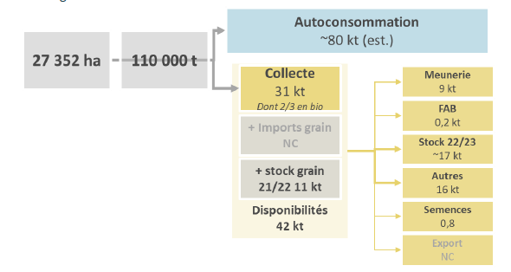
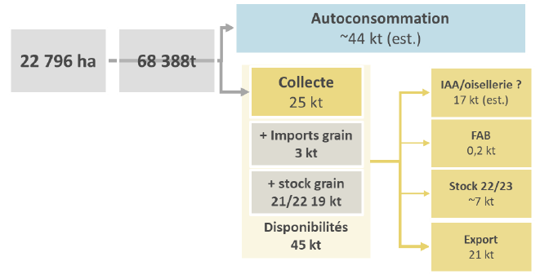

 | Epeautre | Volumes 22/23 (kt) |  |  |  |  |  |  |  |  |  | Millet | Volumes 22/23 (kt)
 | Récolte | 110 |  |  |  |  |  |  |  |  |  | Récolte | 68.338
 | Autoconsommation | Reste |  |  |  |  |  |  |  |  |  | Autoconsommation | Reste
 | Collecte | 31 |  |  |  |  |  |  |  |  |  | Collecte | 25
 | Import | 0 |  |  |  |  |  |  |  |  |  | Import | 3
 | Stock initial | 11 |  |  |  |  |  |  |  |  |  | Stock initial | 19
 | Meunerie | 9 | Déjà renseigné (données FAM) |  |  |  |  |  |  |  |  | IAA/oisellerie | 17
 | FAB | 0.2 |  |  |  |  |  |  |  |  |  | FAB | 0.2
 | Stock final | Reste |  |  |  |  |  |  |  |  |  | Stock final | Reste
 | Autres | 16 |  |  |  |  |  |  |  |  |  | Export | 21
 | Semences | 0.8
 | Export | 0

Amidonnerie - Diverses
Agreste
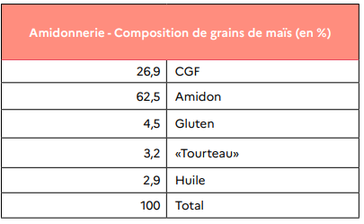

 |  |  |  | Maïs |  | Débouchés
 |  |  |  | 27% | CGF + drèches + solubles | FAB (Reseda, ONRB) : on néglige une partie des solubles valorisés en Levurerie
 |  |  |  | 63% | Amidon | 55% | IAA (USIPA)
 |  |  |  |  |  | 45% | Autres industries (USIPA)
 |  |  |  | 5% | Gluten | 100% | FAB (Reseda)
 |  |  |  | 3% | Tourteaux | Alimentation animale
 |  |  |  | 3% | Huile | Alimentation humaine

USIPA

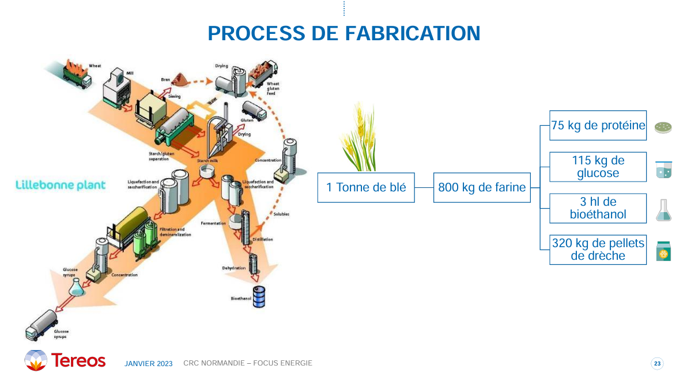
Blé tendre
53% | Amidon | 55% | IAA (USIPA)
 |  | 45% | Autres industries (USIPA)
8% | Gluten | 100% | IAA
40% | WGF + sons | FAB (Reseda, ONRB) : un néglige une partie des solubles valorisés en Levurerie

Semoulerie maïs- Diverses
Agreste
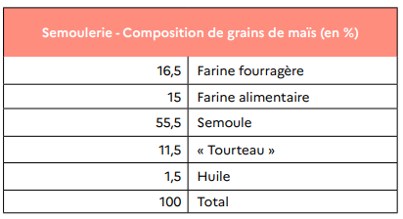

 | 17% | Farine fourragère | FAB (ONRB)
 | 15% | Farine alimentaire | FAB (ONRB)
 | 56% | Semoule | 0% | Indus. pâtes et couscous
 | 12% | Tourteaux | FAB (ONRB)
 | 2% | Huile | Alimentation humaine

Semoulerie blé dur - CFSI
CFSI, Chiffres clés

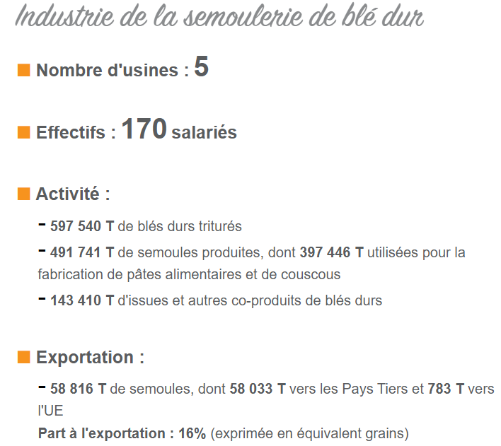
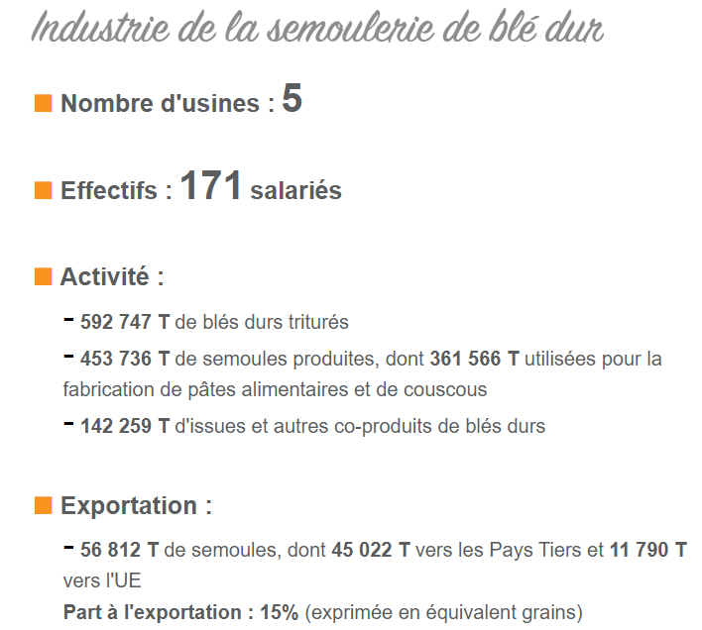
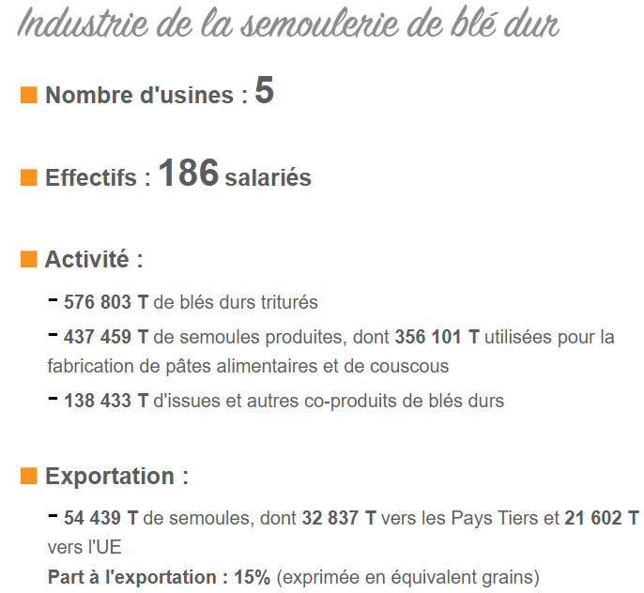
2015 | 2019 | 2023 |  | 2015 | 2019 | 2023
 |  |  | Trituration | 597,540 | 592,747 | 576,803
 |  |  | Semoule | 491,741 | 453,736 | 437,459 | 82% | 77% | 76%
 |  |  | Coproduits | 143,410 | 142,259 | 138,433 | 24% | 24% | 24%
 |  |  | Fab. pâtes et couscous | 397,446 | 361,566 | 356,101 | 81% | 80% | 81%

 |  |  |  |  | Rendement moyen (ONRB) |  |  | 77%
 |  |  |  |  | Utilisation moyenne pour l'industrie des pâtes et couscous (moy CFSI) |  |  | 81%

Indus. pâtes - SIFPAF
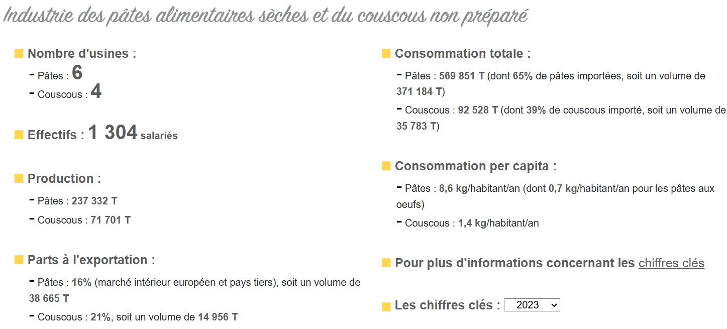
SIFPAF, Chiffres clés

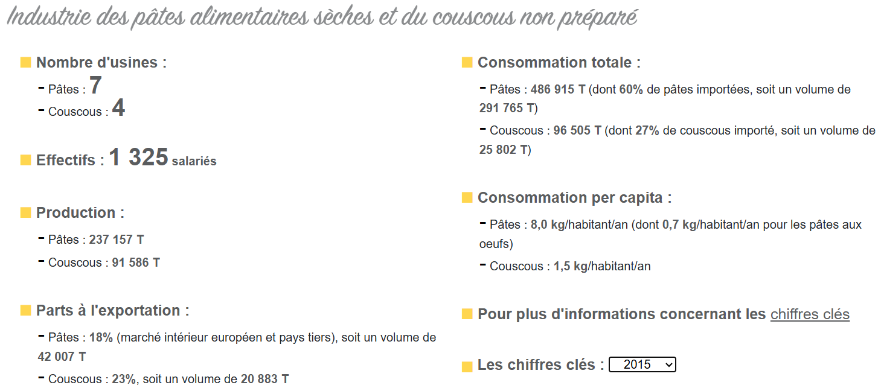
2015
 |  | 2015 | 2019 | 2023
 | Pâtes | 237,157 | 235,981 | 237,332
 | Couscous | 91,586 | 83,658 | 71,701
 | Ratio couscous/pâtes | 39% | 35% | 30%

2019
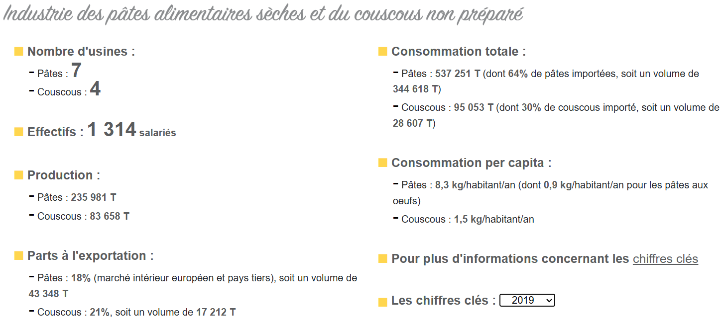

2023

Distillerie - Agreste
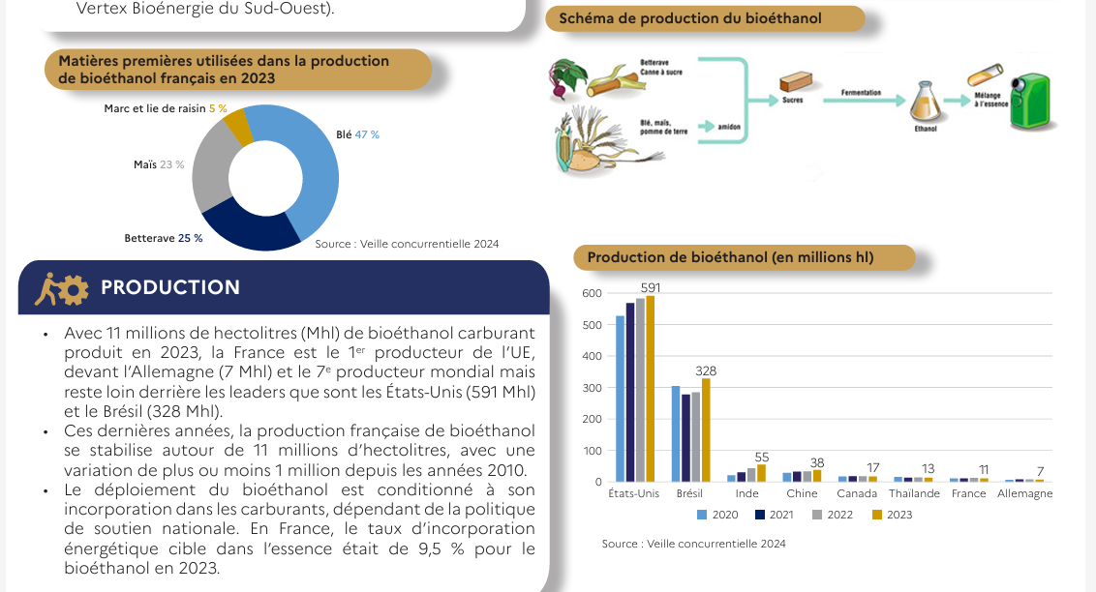
INFORMATIONS SOURCE
Données | Distillerie : rendement
Période
Territoire | France
Unité
Source | Agreste
Fournie par | TerriFlux
 |  | Source | Agreste (citée dans la revue "Des chiffres et des céréales" publiée par Intercéréales)

 |  |  |  |  | 33% | Ethanol | Alccol de bouche, industrie chimique et biocarburants
 |  |  | Grains et coproduits | Distillerie | 33% | Drèches et solubles | FAB (Réséda)
 |  |  |  |  | 33% | C02
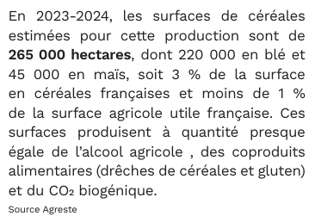

 |  |  | Source : Fiche bioéthanol (2025), FAM
 |  |  |  | Production (kt) |  | 2023 |  | Remarque : Les résultats semblent supérieurs ou égaux aux productions d'éthanol de blé et de maïs.
 |  |  | Bioéthanol carburant | 1100 | 517 | 47% | Blé tendre | Hypothèse : Les débouchés des éthanols de blé tendre et maïs sont à 100 % en biocarburants pour toutes les années (puisque la production de bioéthanol carburant est stable depuis 2010).
 |  |  |  |  | 253 | 23% | Maïs | 0% | Alcool de bouche et industrie chimique

Brasserie - Diverses
INFORMATIONS SOURCE
Données | Brasserie : production des co-produits et leurs débouchés
Période | 2016
Territoire | France
Unité | kt
Source | Réséda, FAM - ONRB, Intercéréales
Fournie par | TerriFlux
 |  | Source | Réséda, 2017
 |  |  |  |  |  |  |  |  |  | Bière de malt | 1890
 |  |  |  |  |  |  |  |  |  |  | Production des coproduits de la brasserie, 2016 (kt)
 |  |  |  |  |  |  |  |  |  | Drèches | 283.036 | 15%
 |  |  |  |  |  |  |  |  |  | Levures | 47.566 | 3%
 |  |  |  |  |  |  |  |  |  | Kieselguhr | 5.284 | 0% | Compostage (Réséda)
 |  |  |  |  |  |  |  |  |  | Ecarts de production | 0.5765 | On néglige les écarts de production car ils sont très faibles

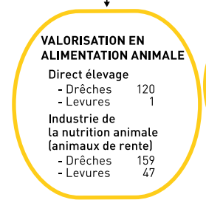
 |  |  |  |  |  |  | Débouchés des levures, 2016 (kt)
 |  |  |  |  |  | Alimentation animale rente (hors FAB) | 1 | 2%
 |  |  |  |  |  | FAB | 47 | 98%

 |  | Source | Organisme de publication | FranceAgriMer
 |  |  | Outil | Visionet
 |  |  | Onglet | rep:Données et chiffres\multi-filières\Observatoire de la biomasse\iaa\coproduits de la brasserie
 |  |  | Fichier | STA-MUL-ONRBIaaBrasserieDreches-A16

 |  | Type de Ressource : Coproduits de brasserie - drêches
 |  | Ressource : Coproduits de brasserie - drêches

 |  | Région administrative | Volume d'usage Alimentation animale directe -FAF | % |  |  | Région administrative | Volume d'usage Alimentation animale industrielle (animaux de rente) - FAB | % |  |  | Région administrative | Volume d'usage Agronomique (Compostage) | % | Région administrative | Volume d'usage Énergie (Méthanisation) | %
 |  |  | tMB | % |  |  |  | tMB | % |  |  |  | tMB | % |  | tMB | %
 |  | France | 0 | 42.4% |  |  | France | 0 | 56.2% |  |  | France | 0 | 1.1% | France | 0 | 0.4%

 |  | Source : Enquête 2016 sur les "Gisements et valorisations des coproduits des industries agroalimentaires" Reseda pour le compte de l'Institut de l'élevage, FranceAgriMer et Valoria, 2017

 |  | Source : Intercéréales, Des chiffres et des céréales

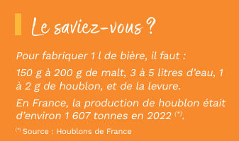
 |  |  |  |  |  |  |  | kg de MP | pour 1 kg de bière
 |  |  |  |  |  |  |  |  | 1
 |  |  |  |  |  |  | Malt | 0.175 | 18%
 |  |  |  |  |  |  | Eau | 4 | 400%
 |  |  |  |  |  |  | Houblon | 0.0015 | 0%
 |  |  |  |  |  |  | Levure |  | 3% | Les levures consommées sont ensuites récupérées puis valorisées (Réséda)

 |  | Source : Brasseurs de France |  |  | https://brasseurs-de-france.com/a-la-une/2025/02/05/bilan-2024-la-brasserie-sous-pression/

 |  |  | A domicile | 50%
 |  |  | Hors domicile | 50%

Prétraitement échanges
 | Classification |  |  | Echanges (kt) |  |  |  |  |  | Echanges (kt) |  |  |  |  |  | Données bilans FAM
RefFlux |  |  | NC8 | 2015 |  | 2019 |  | 2023 |  | 2015-16 |  | 2019-20 |  | 2023-24 |  | 2015-16 |  | 2019-20 |  | 2023-24
Filière | Matière | Grains et semences |  | Import | Export | Import | Export | Import | Export | Import | Export | Import | Export | Import | Export | Import | Export | Import | Export | Import | Export
Blé dur | Semence |  | Froment (blé) dur, de semence | 11 | 84 | 6 | 94 | 12 | 64 | 9 | 77 | 8 | 158 | 12 | 130 | 42 | 1,141 | 35 | 1,294 | 21 | 862
Blé dur
Blé dur | Grain |  | Froment (blé) dur, (à l'excl. de semence) | 125 | 1,072 | 36 | 1,577 | 19 | 742 | 43 | 1,141 | 36 | 1,294 | 21 | 866 | 51 | 1,219 | 43 | 1,452 | 32 | 992
Epeautre | Semence |  | Epeautre, de semence | 0 | 0 | 1 | 4 | 0 | 1 | 0 | 0 | 1 | 1 | 0 | 3
Blé tendre (et méteil) | Semence |  | Froment {blé} tendre ou méteil, de semence | 60 | 79 | 4 | 119 | 10 | 143 | 30 | 75 | 5 | 124 | 5 | 125
 | Semence |  | Blé (à l'excl. du froment, du blé tendre et de l'épeautre) de semence | 9 | 106 | 1 | 180 | 2 | 334 | 16 | 111 | 1 | 283 | 2 | 491 | 412 | 20,381 | 227 | 20,596 | 113 | 16,016
Blé tendre (et méteil) | Grain |  | Blé et méteil (à l'excl. du froment {blé} dur et des semences) | 445 | 18,536 | 254 | 17,983 | 130 | 12,204 | 414 | 20,253 | 230 | 20,517 | 122 | 15,917 | 458 | 20,566 | 233 | 21,003 | 121 | 16,633
Seigle | Semence |  | Seigle, de semence | 0 | 15 | 3 | 9 | 3 | 7 | 0 | 15 | 2 | 11 | 3 | 8 | 0 | 20 | 1 | 14 | 0 | 20
Seigle | Grain |  | Seigle (à l'excl. du seigle de semence) | 1 | 26 | 2 | 9 | 0 | 23 | 0 | 20 | 1 | 14 | 0 | 20 | 1 | 35 | 3 | 25 | 3 | 28
Orge | Semence |  | Orge, de semence | 1 | 19 | 2 | 23 | 5 | 117 | 1 | 24 | 2 | 25 | 7 | 62 | 69 | 7,690 | 70 | 7,845 | 30 | 6,744
Orge | Grain |  | Orge (à l’excl. de l’orge de semence) | 84 | 7,540 | 91 | 7,150 | 50 | 6,712 | 70 | 7,677 | 71 | 7,825 | 30 | 6,725 | 70 | 7,714 | 72 | 7,870 | 37 | 6,806
Avoine | Semence |  | Avoine, de semence | 2 | 8 | 3 | 4 | 3 | 5 | 3 | 5 | 4 | 2 | 4 | 5 | 6 | 66 | 10 | 93 | 5 | 97
Avoine | Grain |  | Avoine (à l'excl. de l'avoine de semence) | 6 | 77 | 10 | 107 | 6 | 103 | 7 | 66 | 11 | 93 | 5 | 97 | 10 | 71 | 14 | 96 | 9 | 102
Maïs | Semence |  | Maïs de semence, hybride double et hybride top-cross | #VALUE! | #VALUE! | #VALUE! | #VALUE! | #VALUE! | #VALUE! | - | - | - | - | - | -
Maïs | Semence |  | Maïs de semence, hybride trois voies | 4 | 37 | 3 | 22 | 4 | 20 | 5 | 30 | 6 | 27 | 5 | 20
Maïs | Semence |  | Maïs de semence, hybride simple | 34 | 164 | 38 | 133 | 48 | 139 | 38 | 146 | 38 | 152 | 50 | 145
Maïs | Semence |  | Maïs de semence, hybride (à l'excl. des semences de maïs hybride trois voies et hybride simple) | 0 | 1 | 0 | 1 | 0 | 1 | 0 | 1 | 0 | 1 | 0 | 1
Blé tendre
Maïs | Semence |  | Maïs de semence, hybride (à l'excl. des maïs hybrides double, top-cross, trois voies et simple) | #VALUE! | #VALUE! | #VALUE! | #VALUE! | #VALUE! | #VALUE! | - | - | - | - | - | -
Maïs | Semence |  | Maïs de semence (à l’excl. du maïs hybride) | 1 | 117 | 2 | 20 | 1 | 41 | 2 | 36 | 2 | 19 | 1 | 67 | 368 | 5,894 | 629 | 3,980 | 268 | 3,984
Maïs | Grain |  | Maïs (à l'excl. du maïs de semence) | 325 | 6,879 | 661 | 3,497 | 400 | 3,554 | 383 | 5,765 | 639 | 3,890 | 278 | 3,895 | 412 | 6,107 | 676 | 4,180 | 323 | 4,217
Riz | Semence |  | Riz en paille {riz paddy}, destiné à l'ensemencement | 1 | 0 | 0 | 0 | 1 | 0 | 1 | 0 | 1 | 0 | 1 | 0
Riz | Grain | Grains et semences | Riz en paille {riz paddy}, étuvé, à grains ronds | 0 | 4 | #VALUE! | #VALUE! | #VALUE! | #VALUE! | 0 | 2 | - | - | - | -
Riz | Grain |  | Riz en paille {riz paddy}, étuvé, à grains moyens | 0 | 0 | #VALUE! | #VALUE! | #VALUE! | #VALUE! | 0 | 0 | - | - | - | -
Riz | Grain |  | Riz en paille {riz paddy}, étuvé, à grains longs, présentant un rapport longueur/largeur > 2 mais < 3 | #VALUE! | 2 | #VALUE! | #VALUE! | #VALUE! | #VALUE! | 0 | 4 | - | - | - | -
Riz | Grain |  | Riz en paille {riz paddy}, étuvé, à grains longs, présentant un rapport longueur/largeur >= 3 | #VALUE! | 0 | #VALUE! | #VALUE! | #VALUE! | #VALUE! | 0 | 0 | - | - | - | -
Riz | Grain |  | Riz en paille, à grains ronds | #VALUE! | #VALUE! | 1 | 6 | 1 | 1 | - | - | 1 | 6 | 1 | 4
Riz | Grain |  | Riz en paille, à grains moyens | #VALUE! | #VALUE! | 0 | 0 | 0 | 0 | - | - | 0 | 0 | 0 | 0
Riz | Grain |  | Riz en paille, à grains longs, présentant un rapport longueur/largeur > 2 mais < 3 | #VALUE! | #VALUE! | 0 | 5 | 0 | 1 | - | - | 1 | 2 | 0 | 2
Riz | Grain |  | Riz en paille, à grains longs, présentant un rapport longueur/largeur >= 3 | #VALUE! | #VALUE! | 8 | 0 | 1 | 0 | - | - | 13 | 0 | 0 | 0
Riz | Grain |  | Riz en paille (sauf à grains ronds, moyens ou longs) | #VALUE! | #VALUE! | #VALUE! | #VALUE! | 0 | 0 | - | - | - | - | 0 | 0
Riz | Grain |  | Riz paddy à grains ronds, (autre que de semence) | #VALUE! | #VALUE! | #VALUE! | #VALUE! | #VALUE! | #VALUE! | - | - | - | - | - | -
Riz | Grain |  | Riz en paille {riz paddy}, à grains ronds (à l'excl. du riz étuvé et du riz de semence) | 1 | 6 | #VALUE! | #VALUE! | #VALUE! | #VALUE! | 2 | 4 | - | - | - | -
Riz | Grain |  | Riz en paille {riz paddy}, à grains moyens (à l'excl. du riz étuvé et du riz de semence) | 0 | 0 | #VALUE! | #VALUE! | #VALUE! | #VALUE! | 0 | 0 | - | - | - | -
Seigle
Riz | Grain |  | Riz en paille {riz paddy}, à grains longs, présentant un rapport longueur/largeur > 2 mais < 3 (à l'excl. du riz étuvé et du riz de semence) | 3 | 1 | #VALUE! | #VALUE! | #VALUE! | #VALUE! | 0 | 0 | - | - | - | -
Riz | Grain |  | Riz en paille {riz paddy}, à grains longs, présentant un rapport longueur/largeur >= 3 (à l'excl. du riz étuvé et du riz de semence) | 6 | 0 | #VALUE! | #VALUE! | #VALUE! | #VALUE! | 8 | 0 | - | - | - | -
Riz | Grain |  | Riz paddy à grains longs, (autre que de semence) | #VALUE! | #VALUE! | #VALUE! | #VALUE! | #VALUE! | #VALUE! | - | - | - | - | - | -
Riz | Riz complet étuvé | Riz transformé | Riz décortiqué {riz cargo ou riz brun}, étuvé, à grains ronds | 0 | 0 | 0 | 0 | 0 | 0 | 0 | 0 | 0 | 0 | 0 | 0
Riz | Riz complet étuvé |  | Riz décortiqué {riz cargo ou riz brun}, étuvé, à grains moyens | 0 | 0 | 1 | 0 | 3 | 0 | 1 | 0 | 2 | 0 | 1 | 0
Riz | Riz complet étuvé |  | Riz décortiqué {riz cargo ou riz brun}, étuvé, à grains longs, présentant un rapport longueur/largeur > 2 mais < 3 | 1 | 0 | 0 | 0 | 0 | 0 | 0 | 0 | 0 | 0 | 0 | 0
Riz | Riz complet étuvé |  | Riz décortiqué {riz cargo ou riz brun}, étuvé, à grains longs, présentant un rapport longueur/largeur >= 3 | 27 | 0 | 38 | 1 | 30 | 0 | 27 | 0 | 32 | 1 | 26 | 0
Riz | Riz complet étuvé |  | Riz décortiqué {riz cargo ou riz brun}, étuvé (sauf à grains ronds, moyens ou longs) | #VALUE! | #VALUE! | #VALUE! | #VALUE! | 0 | 0 | - | - | - | - | 0 | 0
Riz | Riz complet |  | Riz décortiqué {riz cargo ou riz brun}, à grains ronds (à l'excl. du riz étuvé) | 1 | 3 | 1 | 0 | 1 | 0 | 2 | 2 | 1 | 0 | 1 | 0
Riz | Riz complet |  | Riz décortiqué {riz cargo ou riz brun}, à grains moyens (à l'excl. du riz étuvé) | 0 | 0 | 0 | 0 | 0 | 0 | 0 | 0 | 0 | 0 | 0 | 0
Riz | Riz complet |  | Riz décortiqué {riz cargo ou riz brun}, à grains longs, présentant un rapport longueur/largeur > 2 mais < 3 (à l'excl. du riz étuvé) | 2 | 1 | 1 | 0 | 0 | 0 | 3 | 1 | 1 | 0 | 0 | 0
Riz | Riz complet |  | Riz décortiqué {riz cargo ou riz brun}, à grains longs, présentant un rapport longueur/largeur >= 3 (à l'excl. du riz étuvé) | 74 | 3 | 60 | 2 | 52 | 0 | 69 | 3 | 63 | 2 | 40 | 1
Riz | Riz complet |  | Riz décortiqué {riz cargo ou riz brun},(sauf à grains ronds, moyens ou longs, et riz étuvé) | #VALUE! | #VALUE! | #VALUE! | #VALUE! | 0 | 0 | - | - | - | - | 0 | 0
Riz | Riz semi-blanchi, étuvé |  | Riz semi-blanchi, étuvé, à grains ronds | 0 | 0 | 0 | 0 | 0 | 0 | 1 | 0 | 0 | 0 | 0 | 0
Riz | Riz semi-blanchi, étuvé |  | Riz semi-blanchi, étuvé, à grains moyens | 0 | 0 | 1 | 0 | 1 | 0 | 0 | 0 | 1 | 0 | 0 | 0
Riz | Riz semi-blanchi, étuvé |  | Riz semi-blanchi, étuvé, à grains longs, présentant un rapport longueur/largeur > 2 mais < 3 | 0 | 0 | 0 | 0 | 0 | 0 | 0 | 0 | 0 | 0 | 0 | 0
Orge
Riz | Riz semi-blanchi, étuvé |  | Riz semi-blanchi, étuvé, à grains longs, présentant un rapport longueur/largeur >= 3 | 4 | 0 | 4 | 0 | 1 | 0 | 4 | 0 | 4 | 0 | 1 | 0
Riz | Riz semi-blanchi, étuvé |  | Riz semi-blanchi,étuvé (sauf à grains ronds, moyens ou longs) | #VALUE! | #VALUE! | #VALUE! | #VALUE! | 0 | 0 | - | - | - | - | 0 | 0
Riz | Riz semi-blanchi |  | Riz semi-blanchi, à grains ronds (à l'excl. du riz étuvé) | 2 | 0 | 4 | 0 | 4 | 0 | 3 | 0 | 4 | 0 | 4 | 0
Riz | Riz semi-blanchi |  | Riz semi-blanchi, à grains moyens (à l'excl. du riz étuvé) | 1 | 0 | 1 | 0 | 1 | 0 | 1 | 0 | 1 | 0 | 1 | 0
Riz | Riz semi-blanchi |  | Riz semi-blanchi, à grains longs, présentant un rapport longueur/largeur > 2 mais < 3 (à l'excl. du riz étuvé) | 1 | 0 | 1 | 0 | 1 | 0 | 1 | 0 | 2 | 0 | 1 | 0
Riz | Riz semi-blanchi |  | Riz semi-blanchi, à grains longs, présentant un rapport longueur/largeur >= 3 (à l'excl. du riz étuvé) | 2 | 0 | 2 | 0 | 2 | 0 | 2 | 0 | 2 | 0 | 2 | 0
Riz | Riz semi-blanchi |  | Riz semi-blanchi (sauf à grains ronds, moyens ou longs, et riz étuvé) | #VALUE! | #VALUE! | #VALUE! | #VALUE! | 0 | 0 | - | - | - | - | 0 | 0
Riz | Riz blanchi, étuvé |  | Riz blanchi, étuvé, à grains ronds | 1 | 0 | 1 | 0 | 4 | 0 | 1 | 0 | 1 | 0 | 5 | 0
Riz | Riz blanchi, étuvé |  | Riz blanchi, étuvé, à grains moyens | 2 | 0 | 1 | 0 | 2 | 0 | 2 | 0 | 1 | 0 | 2 | 0
Riz | Riz blanchi, étuvé |  | Riz blanchi, étuvé, à grains longs, présentant un rapport longueur/largeur > 2 mais < 3 | 23 | 0 | 25 | 0 | 22 | 0 | 21 | 0 | 26 | 0 | 24 | 0
Riz | Riz blanchi, étuvé |  | Riz blanchi, étuvé, à grains longs, présentant un rapport longueur/largeur >= 3 | 93 | 15 | 83 | 14 | 70 | 11 | 96 | 12 | 91 | 13 | 68 | 13
Riz | Riz blanchi, étuvé |  | Riz blanchi, étuvé (sauf à grains ronds, moyens ou longs) | #VALUE! | #VALUE! | #VALUE! | #VALUE! | 0 | 0 | - | - | - | - | 0 | 0
Riz | Riz blanchi |  | Riz blanchi, à grains ronds (à l'excl. du riz étuvé) | 17 | 9 | 21 | 4 | 19 | 2 | 20 | 8 | 21 | 3 | 16 | 2
Riz | Riz blanchi |  | Riz blanchi, à grains moyens (à l'excl. du riz étuvé) | 16 | 2 | 8 | 1 | 8 | 0 | 14 | 1 | 7 | 1 | 7 | 0
Riz | Riz blanchi |  | Riz blanchi, à grains longs, présentant un rapport longueur/largeur > 2 mais < 3 (à l'excl. du riz étuvé) | 11 | 6 | 11 | 4 | 15 | 2 | 11 | 5 | 12 | 3 | 15 | 2
Riz | Riz blanchi |  | Riz blanchi, à grains longs, présentant un rapport longueur/largeur >= 3 (à l'excl. du riz étuvé) | 164 | 16 | 201 | 11 | 222 | 8 | 170 | 16 | 222 | 13 | 219 | 8
Avoine
Riz | Riz blanchi |  | Riz blanchi (sauf à grains ronds, moyens ou longs, et riz étuvé)(2023-2500);Riz blanchi à grains longs(1988-1988) | #VALUE! | #VALUE! | #VALUE! | #VALUE! | 2 | 0 | - | - | - | - | 1 | 0
Riz | Brisures de riz |  | Riz en brisures | 115 | 5 | 117 | 5 | 134 | 2 | 101 | 6 | 121 | 4 | 132 | 3
Sorgho | Semence | Grains et semences | Sorgho à grains, hybride, destiné à l’ensemencement | 3 | 4 | 1 | 2 | 2 | 3 | 2 | 2 | 2 | 3 | 2 | 4
Sorgho | Semence |  | Sorgho à grains de semence (à l’excl. des sorghos hybrides) | 0 | 5 | 0 | 6 | 1 | 10 | 0 | 4 | 0 | 8 | 0 | 12 | -0 | 115 | 1 | 145 | 1 | 138
Sorgho | Grain |  | Sorgho à grains (à l’excl. des semences) | 0 | 177 | 1 | 118 | 1 | 94 | 0 | 115 | 1 | 145 | 1 | 138 | 2 | 121 | 2 | 156 | 3 | 153
Sarrasin | Grain |  | Sarrasin | 13 | 0 | 5 | 1 | 9 | 0 | 12 | 0 | 7 | 1 | 5 | 1 | 12 | 1 | 5 | 0 | 4 | 1
Millet | Semence |  | Millet de semence (à l'excl. du sorgho à grains) | 0 | 0 | 0 | 2 | 0 | 2 | 0 | 0 | 1 | 2 | 0 | 3
Millet | Grain |  | Millet (à l'excl. du sorgho à grains et de semence) | 2 | 24 | 2 | 30 | 3 | 21 | 2 | 19 | 4 | 22 | 2 | 25
Alpiste | Grain |  | Alpiste | 1 | 0 | 2 | 0 | 2 | 0 | 2 | 0 | 2 | 0 | 2 | 1
Fonio | Grain |  | Fonio {Digitaria spp.} | 0 | 0 | 0 | 0 | 0 | 0 | 0 | 0 | 0 | 0 | 0 | 0
Quinoa | Grain |  | Quinoa {Chenopodium quinoa} | 5 | 1 | 9 | 2 | 4 | 1 | 6 | 1 | 8 | 2 | 4 | 1
Triticale | Grain |  | Triticale | 9 | 80 | 17 | 61 | 1 | 88 | 6 | 59 | 17 | 68 | 1 | 92 | 6 | 59 | 17 | 68 | 3 | 92
 | Grain |  | Céréales (à l’excl. du froment {blé}, du méteil, du seigle, de l’orge, de l’avoine, du maïs, du riz, du sorgho à grains, du sarrasin, du millet, de l’alpiste, du fonio, du quinoa et du triticale) | 8 | 76 | 7 | 93 | 9 | 72 | 6 | 94 | 6 | 84 | 7 | 73
Blé dur | Farine | Farines | Farines de froment {blé} dur | 25 | 1 | 19 | 2 | 21 | 3 | 24 | 1 | 19 | 2 | 27 | 3
Blé tendre (et épeautre) | Farine |  | Farines de froment {blé} tendre et d'épeautre | 298 | 374 | 250 | 167 | 293 | 202 | 280 | 359 | 271 | 167 | 336 | 208
Méteil | Farine |  | Farines de méteil | 1 | 0 | 0 | 0 | 0 | 0 | 0 | 0 | 0 | 0 | 0 | 0
Maïs
Maïs | Farine |  | Farine de maïs, d'une teneur en matières grasses <= 1,5% en poids | 2 | 20 | 2 | 10 | 2 | 6 | 2 | 20 | 2 | 10 | 2 | 7
Maïs | Farine |  | Farine de maïs, d'une teneur en matières grasses > 1,5% en poids | 11 | 21 | 20 | 26 | 14 | 24 | 12 | 22 | 21 | 24 | 14 | 24
Orge | Farine |  | Farine d'orge | 1 | 0 | 1 | 0 | 1 | 0 | 1 | 0 | 1 | 0 | 1 | 0
Avoine | Farine |  | Farine d'avoine | 2 | 0 | 4 | 0 | 7 | 0 | 3 | 0 | 5 | 0 | 9 | 0
Riz | Farine |  | Farine de riz | 11 | 6 | 17 | 6 | 13 | 16 | 12 | 5 | 17 | 5 | 13 | 17
Seigle | Farine |  | Farine de seigle | 12 | 1 | 10 | 1 | 8 | 2 | 12 | 1 | 9 | 1 | 7 | 2
 | Farine |  | Farines de céréales (à l'excl. des farines de froment {blé}, de méteil, de seigle, de maïs, de riz, d'orge et d'avoine) | 16 | 9 | 15 | 4 | 4 | 4 | 15 | 7 | 11 | 5 | 7 | 3
Blé dur | Semoule | Semoules | Gruaux et semoules de froment {blé} dur(1994-2500);Gruaux et semoules de froment {blé} dur(1988-1992) | 57 | 79 | 69 | 70 | 74 | 64 | 63 | 85 | 69 | 80 | 74 | 68
Blé tendre (et épeautre) | Semoule |  | Gruaux et semoules de froment {blé} tendre et d'épeautre | 2 | 2 | 1 | 1 | 1 | 1 | 1 | 2 | 1 | 1 | 1 | 1
Maïs | Semoule |  | Gruaux et semoules de maïs, d'une teneur en matières grasses <= 1,5% en poids | 11 | 85 | 12 | 38 | 6 | 41 | 8 | 84 | 12 | 36 | 6 | 41
Maïs | Semoule |  | Gruaux et semoules de maïs, d'une teneur en matières grasses > 1,5% en poids | 1 | 12 | 1 | 12 | 2 | 14 | 1 | 12 | 1 | 12 | 3 | 14
Seigle et orge | Semoule |  | Gruaux et semoules de seigle ou d'orge | 0 | 0 | 0 | 0 | 0 | 0 | 0 | 0 | 0 | 0 | 1 | 52
Avoine | Semoule |  | Gruaux et semoules d'avoine | 0 | 3 | 1 | 5 | 0 | 3 | 0 | 4 | 0 | 5 | 1 | 4
Riz | Semoule |  | Gruaux et semoules de riz | 2 | 2 | 3 | 5 | 3 | 2 | 2 | 4 | 4 | 5 | 2 | 2
 | Semoule |  | Gruaux et semoules de céréales (à l'excl. des gruaux et semoules de froment {blé}, d'avoine, de maïs, de riz, de seigle et d'orge) | 0 | 0 | 0 | 0 | 2 | 0 | 0 | 0 | 0 | 0 | 2 | 0
Seigle et orge | Pellets | Pellets | Pellets de seigle ou d'orge | 1 | 0 | 0 | 0 | 0 | #VALUE! | 2 | 0 | 0 | - | 0 | -
Sorgho
Avoine | Pellets |  | Agglomérés sous forme de pellets, d'avoine | 4 | 0 | 7 | 0 | 1 | 0 | 5 | 1 | 5 | 0 | 1 | 1
Maïs | Pellets |  | Agglomérés sous forme de pellets, de maïs | 0 | 1 | 0 | 0 | 1 | 0 | 0 | 0 | 0 | 0 | 1 | 0
Riz | Pellets |  | Agglomérés sous forme de pellets, de riz | 0 | 0 | 0 | 0 | 0 | 0 | 0 | 0 | 0 | 0 | 0 | 0
Blé dur et blé tendre | Pellets |  | Agglomérés sous forme de pellets, de froment {blé} | 2 | 0 | 3 | 1 | 1 | 5 | 2 | 0 | 2 | 1 | 1 | 4
 | Pellets |  | Agglomérés sous forme de pellets, de céréales (à l'excl. des pellets de seigle, d'orge, d'avoine, de maïs, de riz et de froment {blé}) | 2 | 14 | 2 | 4 | 2 | 0 | 3 | 13 | 1 | 4 | 2 | 0
Avoine | Grains aplatis, flocons | Grains aplatis et flocons | Grains d'avoine, aplatis | 0 | 0 | 0 | 0 | 0 | 1 | 0 | 0 | 0 | 0 | 1 | 3
Avoine | Grains aplatis, flocons |  | Flocons d'avoine | 23 | 1 | 28 | 2 | 34 | 3 | 24 | 1 | 30 | 3 | 34 | 4
Blé dur et blé tendre | Grains aplatis, flocons |  | Grains de froment {blé}, aplatis ou en flocons | 4 | 0 | 5 | 0 | 8 | 0 | 5 | 0 | 6 | 0 | 7 | 0
Seigle | Grains aplatis, flocons |  | Grains de seigle, aplatis ou en flocons | 0 | 0 | 0 | 0 | 0 | 0 | 0 | 0 | 0 | 0 | 0 | 0
Maïs | Grains aplatis, flocons |  | Grains de maïs, aplatis ou en flocons | 2 | 0 | 3 | 0 | 7 | 0 | 2 | 0 | 4 | 0 | 7 | 0
Orge | Grains aplatis, flocons |  | Grains d'orge, aplatis | 0 | 0 | 0 | 0 | 1 | 0 | 0 | 0 | 0 | 0 | 1 | 0
Orge | Grains aplatis, flocons |  | Flocons d'orge | 1 | 0 | 1 | 0 | 3 | 0 | 1 | 0 | 1 | 0 | 3 | 1
Riz | Grains aplatis, flocons |  | Flocons de riz | 1 | 0 | 0 | 0 | 0 | 0 | 1 | 0 | 0 | 0 | 0 | 0
 | Grains aplatis, flocons |  | Grains de céréales, aplatis ou en flocons (à l'excl. des grains d'avoine, de froment {blé}, de seigle, de maïs et d'orge ainsi que des flocons de riz) | 1 | 0 | 1 | 0 | 1 | 0 | 1 | 0 | 1 | 0 | 1 | 0
Orge | Grains autrement travaillés | Grains perlés, mondés, tranchés, concassés, épointés | Grains d'orge (à l'excl. des grains mondés {décortiqués ou pelés}, des grains mondés et tranchés ou concassés {dits Grütze ou grutten}, des grains perlés et des grains seulement concassés) | #VALUE! | #VALUE! | #VALUE! | #VALUE! | #VALUE! | #VALUE! | - | - | - | - | - | -
Avoine | Grains autrement travaillés |  | Grains d'avoine, mondés {décortiqués ou pelés} (sauf épointés) | #VALUE! | #VALUE! | #VALUE! | #VALUE! | #VALUE! | #VALUE! | - | - | - | - | - | -
Sarrasin
Avoine | Grains autrement travaillés |  | Grains d’avoine, mondés, même tranchés ou concassés | 2 | 0 | 3 | 0 | 2 | 0 | 2 | 0 | 3 | 0 | 2 | 0
Avoine | Grains autrement travaillés |  | Grains d'avoine, épointés | #VALUE! | #VALUE! | #VALUE! | #VALUE! | #VALUE! | #VALUE! | - | - | - | - | - | -
Avoine | Grains autrement travaillés |  | Grains d'avoine tranchés, concassés ou autrement travaillés (à l'excl. de la farine d'avoine et des grains d'avoine aplatis, en flocons, émondés, perlés et en pellets) | 0 | 0 | 0 | 0 | 0 | 1 | 0 | 0 | 0 | 0 | 0 | 1
Avoine | Grains autrement travaillés |  | Grains d'avoine (sauf épointés, mondés {décortiqués ou pelés}, mondés {décortiqués ou pelés} et tranchés ou concassés, perlés ainsi que seulement concassés) | #VALUE! | #VALUE! | #VALUE! | #VALUE! | #VALUE! | #VALUE! | - | - | - | - | - | -
Avoine | Grains autrement travaillés |  | Grains d'avoine (à l'excl. des grains mondés {décortiqués ou pelés}, des grains mondés et tranchés ou concassés {dits grutze ou grutten}, des grains perlés et des grains seulement concassés) | #VALUE! | #VALUE! | #VALUE! | #VALUE! | #VALUE! | #VALUE! | - | - | - | - | - | -
Maïs | Grains autrement travaillés |  | Grains de maïs, mondés, même tranchés ou concassés; grains de maïs perlés | 4 | 2 | 5 | 1 | 5 | 3 | 4 | 3 | 6 | 1 | 5 | 3
Maïs | Grains autrement travaillés |  | Grains de maïs, mondés, perlés ou autrement travaillés (à l'excl. de la farine de maïs et des grains de maïs aplatis, en flocons, mondés, perlés et en pellets) | 1 | 1 | 1 | 1 | 1 | 1 | 1 | 2 | 1 | 1 | 0 | 1
Maïs | Grains autrement travaillés |  | Grains de maïs (à l'excl. des grains mondés {décortiqués ou pelés}, même tranchés ou concassés, des grains perlés et des grains seulement concassés) | #VALUE! | #VALUE! | #VALUE! | #VALUE! | #VALUE! | #VALUE! | - | - | - | - | - | -
Orge | Grains autrement travaillés |  | Grains d'orge, mondés {décortiqués ou pelés} | #VALUE! | #VALUE! | #VALUE! | #VALUE! | #VALUE! | #VALUE! | - | - | - | - | - | -
Orge | Grains autrement travaillés |  | Grains d'orge, mondés et tranchés ou concassés, dits 'Grütze' ou 'grutten' | #VALUE! | #VALUE! | #VALUE! | #VALUE! | #VALUE! | #VALUE! | - | - | - | - | - | -
Orge | Grains autrement travaillés |  | Grains d’orge, mondés, même tranchés ou concassés | 0 | 0 | 1 | 0 | 0 | 0 | 0 | 0 | 1 | 0 | 1 | 0
Orge | Grains autrement travaillés |  | Grains d'orge, perlés | 0 | 0 | 0 | 0 | 0 | 0 | 0 | 0 | 0 | 0 | 0 | 0
Orge | Grains autrement travaillés |  | Grains d'orge, seulement concassés | #VALUE! | #VALUE! | #VALUE! | #VALUE! | #VALUE! | #VALUE! | - | - | - | - | - | -
Orge | Grains autrement travaillés |  | Grains d'orge tranchés, concassés ou autrement travaillés (à l'excl. de la farine d'orge et des grains d'orge aplatis, en flocons, mondés, perlés et en pellets) | 0 | 0 | 0 | 0 | 0 | 0 | 0 | 0 | 0 | 0 | 0 | 0
Orge | Grains autrement travaillés |  | Grains d'orge (à l'excl. des grains mondés {décortiqués ou pelés}, des grains mondés et tranchés ou concassés {dits Grütze ou grutten}, des grains perlés et des grains seulement concassés) | #VALUE! | #VALUE! | #VALUE! | #VALUE! | #VALUE! | #VALUE! | - | - | - | - | - | -
 | Grains autrement travaillés |  | Grains de céréales, mondés, (autres que d'orge, d'avoine, de mais, de riz) | #VALUE! | #VALUE! | #VALUE! | #VALUE! | #VALUE! | #VALUE! | - | - | - | - | - | -
Triticale
 | Grains autrement travaillés |  | Grains de céréales, mondés, même tranchés ou concassés (à l’excl. des grains d’orge, d’avoine, de maïs et de riz) | 4 | 0 | 7 | 0 | 3 | 0 | 4 | 0 | 7 | 0 | 3 | 0
 | Grains autrement travaillés |  | Grains de céréales, mondés {décortiqués ou pelés}, même tranchés ou concassés (à l'excl. des grains d'orge, d'avoine, de maïs, de riz et de froment {blé}) | #VALUE! | #VALUE! | #VALUE! | #VALUE! | #VALUE! | #VALUE! | - | - | - | - | - | -
 | Grains autrement travaillés |  | Grains de céréales, perlés (à l'excl. des grains d'orge, d'avoine, de maïs ou de riz)(2006-2500);Grains de céréales, perlés (à l'excl. des grains d'orge, d'avoine, de maïs ou de riz)(1988-1989) | 0 | 0 | 0 | 0 | 0 | 0 | 0 | 0 | 1 | 0 | 0 | 0
Blé dur et blé tendre | Grains autrement travaillés |  | Grains de froment {blé}, seulement concassés | 1 | 0 | 1 | 0 | 1 | 0 | 1 | 0 | 1 | 0 | 1 | 0
Seigle | Grains autrement travaillés |  | Grains de seigle, seulement concassés | 0 | 0 | 1 | 0 | 0 | 0 | 0 | 0 | 0 | 0 | 0 | 0
 | Grains autrement travaillés |  | Grains de céréales, seulement concassés (à l'excl. des grains d'orge, d'avoine, de maïs, de froment {blé} et de seigle) | 0 | 0 | 0 | 0 | 0 | 0 | 0 | 0 | 0 | 0 | 0 | 0
Blé dur et blé tendre | Grains autrement travaillés |  | Grains de blé tranchés, concassés ou autrement travaillés (à l'excl. de la farine et des grains aplatis, en flocons, en pellets, mondés, perlés et seulement concassés) | 1 | 0 | 0 | 0 | 1 | 0 | 1 | 0 | 0 | 0 | 1 | 0
Seigle | Grains autrement travaillés |  | Grains de seigle tranchés, concassés ou autrement travaillés (à l'excl. de la farine et des grains aplatis, en flocons, en pellets, mondés, perlés et seulement concassés) | #VALUE! | #VALUE! | 0 | 0 | 0 | 0 | 0 | 0 | 0 | 0 | 0 | 0
 | Grains autrement travaillés |  | Grains de céréales tranchés, concassés ou autrement travaillés (à l'excl. de la farine d'avoine, d'orge, de maïs, de blé et de seigle, de la farine et des grains de céréales aplatis, en flocons, en pellets mondés, perlés, seulement concassés, ainsi que du riz semi-blanchi ou blanchi et en brisures) | 0 | 0 | 1 | 0 | 0 | 0 | 1 | 0 | 1 | 0 | 0 | 0
Blé dur et blé tendre | Grains autrement travaillés | Germes | Germes de froment {blé}, entiers, aplatis, en flocons ou moulus | 3 | 0 | 2 | 0 | 1 | 0 | 3 | 0 | 2 | 0 | 1 | 0
 | Grains autrement travaillés |  | Germes de céréales, entiers, aplatis, en flocons ou moulus (à l'excl. des germes de froment {blé}) | 4 | 70 | 9 | 68 | 6 | 46 | 5 | 70 | 7 | 68 | 3 | 48
Blé dur et blé tendre | Malt | Malt | Malt de froment {blé}, non torréfié, présenté sous forme de farine | 2 | 1 | 3 | 1 | 0 | 0 | 2 | 1 | 2 | 0 | 0 | 0
Blé dur et blé tendre | Malt |  | Malt de froment {blé}, non torréfié (à l'excl. du malt présenté sous forme de farine) | 2 | 16 | 1 | 9 | 2 | 11 | 1 | 15 | 1 | 9 | 2 | 11
Orge | Malt |  | Malt, non torréfié, présenté sous forme de farine (à l'excl. du malt de froment {blé}) | 0 | 0 | 0 | 0 | 1 | 0 | 0 | 0 | 0 | 0 | 1 | 0
Orge | Malt |  | Malt, non torréfié (à l'excl. du malt de froment {blé} et du malt présenté sous forme de farine) | 10 | 1,171 | 30 | 1,120 | 19 | 1,060 | 10 | 1,128 | 28 | 1,034 | 20 | 1,067
 | Malt |  | Malt, torréfié | 2 | 6 | 3 | 10 | 5 | 7 | 2 | 6 | 3 | 23 | 6 | 6
Blé dur et blé tendre | Amidon | Amidon et gluten | Amidon de froment {blé} | 58 | 70 | 46 | 96 | 92 | 47 | 60 | 63 | 48 | 91 | 102 | 46
Maïs | Amidon |  | Amidon de maïs | 79 | #VALUE! | 133 | #VALUE! | 125 | 96 | 91 | - | 111 | - | 112 | 104
Riz | Amidon |  | Amidon de riz | 1 | 0 | 2 | 0 | 3 | 0 | 1 | 0 | 2 | 0 | 3 | 0
Blé dur et blé tendre | Gluten |  | Gluten de froment {blé}, même à l'état sec | 49 | 123 | 64 | 130 | 72 | 122 | 47 | 135 | 60 | 129 | 67 | 122
Maïs | Huile brute | Huile | Huile de maïs, brute, destinée à des usages techniques ou industriels (autres que la fabrication de produits pour l'alimentation humaine) | 0 | 0 | 0 | 0 | 0 | 3 | 0 | 0 | 0 | 1 | 0 | 3
Maïs | Huile brute |  | Huile de maïs, brute (à l'excl. de l'huile destinée à des usages techniques ou industriels) | 2 | 9 | 2 | 3 | 2 | 9 | 2 | 5 | 2 | 5 | 2 | 8
Maïs | Huile raffinée |  | Huile de maïs et ses fractions, même raffinées, mais non chimiquement modifiées, destinées à des usages techniques ou industriels (à l'excl. de l'huile brute et de l'huile destinée à la fabrication de produits pour l'alimentation humaine) | 1 | 0 | 1 | 0 | 1 | 0 | 1 | 0 | 1 | 0 | 0 | 0
Maïs | Huile raffinée |  | Huile de maïs et ses fractions, même raffinées, mais non chimiquement modifiées (à l'excl. de l'huile brute et de l'huile destinée à des usages techniques ou industriels) | 2 | 20 | 1 | 17 | 1 | 4 | 2 | 23 | 1 | 11 | 1 | 4
 |  |  | Mélanges et pâtes à base de farines, gruaux, semoules, amidons, fécules ou extraits de malt, ne contenant pas de cacao ou contenant < 40% en poids de cacao calculés sur une base entièrement dégraissée, n.d.a.; mélanges et pâtes à base de lait, de crème de lait, de babeurre, de lait caillé, de crème caillée, de lactosérum, de yoghourt, de képhir et autres produits simil. des n° 0401 à 0404, ne contenant pas de cacao ou contenant < 5% en poids de cacao calculés sur une base entièrement dégraissée, n.d.a., pour la préparation des produits de la boulangerie, de la pâtisserie ou de la biscuiterie du n° 1905 | 68 | 261 | 78 | 261 | 103 | 319 | 70 | 256 | 79 | 236 | 103 | 383
 |  |  | Extraits de malt, d'une teneur en extrait sec >= 90% en poids | 0 | 0 | 1 | 0 | 1 | 0 | 0 | 0 | 1 | 0 | 1 | 0
 |  |  | Extraits de malt, d'une teneur en extrait sec < 90% en poids | 4 | 0 | 3 | 1 | 10 | 2 | 4 | 0 | 4 | 1 | 11 | 2
 |  |  | Préparations alimentaires de farines, gruaux, semoules, amidons, fécules ou extraits de malt, ne contenant pas de matières grasses provenant du lait, de saccharose, d'isoglucose, de glucose, d'amidon ou de fécule ou contenant en poids < 1,5% de matières grasses provenant du lait, < 5% en poids de saccharose, d'isoglucose, de glucose, d'amidon ou de fécule, ne contenant pas de cacao ou en contenant < 40% en poids, calculés sur une base entièrement dégraissée (à l'excl. des extraits de malt, des préparations pour l'alimentation des enfants conditionnées pour la vente au détail, des mélanges et pâtes pour la préparation des produits de la boulangerie, de la pâtisserie ou de la biscuiterie ainsi que des préparations alimentaires en poudre à base de lait, de crème de lait, de babeurre, de lait caillé, de crème caillée, de lactosérum, de yoghourt, de képhir et autres produits simil. des n° 0401 à 0404)(2022-2500);Préparations alimentaires de farines, gruaux, semoules, amidons, fécules ou extraits de malt, ne contenant pas de matières grasses provenant du lait, de saccharose, d'isoglucose, de glucose, d'amidon ou de fécule ou contenant en poids < 1,5% de matières grasses provenant du lait, < 5% en poids de saccharose, d'isoglucose, de glucose, d'amidon ou de fécule, ne contenant pas de cacao ou en contenant < 40% en poids, calculés sur une base entièrement dégraissée (à l'excl. des extraits de malt, des préparations pour l'alimentation des enfants conditionnées pour la vente au détail, des mélanges et pâtes pour la préparation des produits de la boulangerie, de la pâtisserie ou de la biscuiterie ainsi que des préparations alimentaires en poudre à base de lait, de crème de lait, de babeurre, de lait caillé, de crème caillée, de lactosérum, de yoghourt, de képhir et autres produits simil. des n° 0401 à 0404)(1995-2021) | 3 | 2 | 4 | 4 | 5 | 1 | 3 | 2 | 4 | 4 | 6 | 2
 |  |  | Préparations alimentaires de farines, semoules, amidons, fécules ou extraits de malt, ne contenant pas de cacao ou en contenant < 40% en poids, calculés sur une base entièrement dégraissée; préparations alimentaires à base de lait, de crème de lait, de babeurre, de lait caillé, de crème caillée, de lactosérum, de yoghourt, de képhir et autres produits similaires des n° 0401 à 0404, ne contenant pas de cacao ou en contenant < 5% en poids, calculés sur une base entièrement dégraissée, n.d.a. (à l'excl. des extraits de malt, des préparations pour l'alimentation des enfants conditionnées pour la vente au détail, des mélanges et pâtes pour la préparation des produits de la boulangerie, de la pâtisserie ou de la biscuiterie ainsi que des produits du n° 1901 90 91 et 1901 90 95)(2022-2500);Préparations alimentaires de farines, semoules, amidons, fécules ou extraits de malt, ne contenant pas de cacao ou en contenant < 40% en poids, calculés sur une base entièrement dégraissée; préparations alimentaires à base de lait, de crème de lait, de babeurre, de lait caillé, de crème caillée, de lactosérum, de yoghourt, de képhir et autres produits similaires des n° 0401 à 0404, ne contenant pas de cacao ou en contenant < 5% en poids, calculés sur une base entièrement dégraissée, n.d.a. (à l'excl. des extraits de malt, des préparations pour l'alimentation des enfants conditionnées pour la vente au détail, des mélanges et pâtes pour la préparation des produits de la boulangerie, de la pâtisserie ou de la biscuiterie ainsi que des produits du n° 1901 90 91 et 1901 90 95)(2020-2021);Mélanges ou préparations non alimentaires de graisses ou d'huiles animales ou végétales ou de fractions de différentes graisses ou huiles du présent chapitre, n.d.a.(1995-2019) | 74 | 173 | 89 | 176 | 100 | 182 | 80 | 162 | 82 | 161 | 98 | 172
Blé dur | Pâtes alimentaires sèches, non préparées | Pâtes alimentaires | Pâtes alimentaires non cuites ni farcies ni autrement préparées, contenant des oeufs(1993-2500);Pâtes alimentaires non-cuites ni farcies ni autrement préparées, contenant des oeufs(1988-1990) | 24 | 13 | 38 | 11 | 31 | 9 | 25 | 13 | 43 | 12 | 32 | 8
Blé dur | Pâtes alimentaires sèches, non préparées |  | Pâtes alimentaires, non cuites ni farcies ni autrement préparées, ne contenant ni oeufs ni farine ou semoule de froment {blé} tendre(1995-2500);Pâtes alimentaires, non-cuites ni farcies ni autrement préparées, ne contenant ni oeufs ni farine ou semoule de froment {blé} tendre(1988-1990) | 292 | 19 | 293 | 23 | 309 | 23 | 286 | 16 | 323 | 28 | 296 | 23
Blé dur | Pâtes alimentaires sèches, non préparées |  | Pâtes alimentaires, non cuites ni farcies ni autrement préparées, contenant de la farine ou de la semoule de froment {blé} tendre, mais ne contenant pas d'oeufs(1995-2500);Pâtes alimentaires, non-cuites ni farcies ni autrement préparées, contenant de la farine ou de la semoule de froment {blé} tendre, mais ne contenant pas d'oeufs(1988-1992) | 11 | 6 | 14 | 4 | 32 | 3 | 12 | 7 | 16 | 3 | 34 | 3
Blé dur | Couscous, non préparé | Couscous | Couscous, non préparé | 26 | 30 | 29 | 24 | 36 | 16 | 26 | 32 | 32 | 26 | 36 | 16
Blé dur | Couscous, préparé |  | Couscous, cuit ou autrement préparé | 1 | 3 | 3 | 4 | 1 | 3 | 2 | 3 | 2 | 4 | 1 | 3
Maïs |  | Produits obtenus par soufflage ou grillage | Produits à base de maïs obtenus par soufflage ou grillage(1996-2500);Produits à base de maïs obtenus par soufflage ou grillage(1988-1995) | 18 | 11 | 22 | 9 | 26 | 9 | 17 | 10 | 21 | 9 | 21 | 9
Riz |  |  | Produits à base de riz obtenus par soufflage ou grillage(1996-2500);Produits à base de riz obtenus par soufflage ou grillage(1988-1995) | 18 | 17 | 14 | 19 | 10 | 25 | 17 | 17 | 13 | 20 | 9 | 25
 |  |  | Produits à base de céréales obtenus par soufflage ou grillage (à l'excl. des produits à base de maïs ou de riz)(1996-2500);Produits à base de céréales obtenus par soufflage ou grillage (à l'excl. des produits à base de maïs ou de riz)(1988-1995) | 55 | 77 | 61 | 64 | 64 | 72 | 56 | 75 | 64 | 70 | 59 | 68
 |  |  | Préparations du type 'Müsli' à base de flocons de céréales non grillés | 14 | 6 | 14 | 5 | 14 | 3 | 15 | 6 | 16 | 5 | 14 | 3
Maïs |  | Préparations alimentaires | Préparations alimentaires obtenues à partir de flocons de céréales non grillés ou de mélanges de flocons de céréales grillés et non grillés ou de céréales soufflées, à base de maïs (à l'excl. des préparations du type 'Müsli' à base de flocons de céréales non grillés) | 2 | 0 | 0 | 0 | 0 | 0 | 1 | 1 | 0 | 0 | 0 | 0
Riz |  |  | Préparations alimentaires obtenues à partir de flocons de céréales non grillés ou de mélanges de flocons de céréales grillés et non grillés ou de céréales soufflées, à base de riz (à l'excl. des préparations du type 'Müsli' à base de flocons de céréales non grillés) | 1 | 0 | 0 | 0 | 0 | 0 | 1 | 0 | 0 | 0 | 0 | 0
 |  |  | Préparations alimentaires obtenues à partir de flocons de céréales non grillés ou de mélanges de flocons de céréales grillés et non grillés ou de céréales soufflées (à l'excl. des préparations à base de maïs ou de riz ainsi que des préparations du type 'Müsli' à base de flocons de céréales non grillés) | 4 | 2 | 6 | 5 | 11 | 2 | 5 | 2 | 6 | 6 | 11 | 2
Blé dur | Bulgur | Produits cuits | Bulgur de blé sous forme de grains travaillés, obtenu par cuisson des grains de blé dur | 4 | 2 | 7 | 3 | 10 | 1 | 5 | 3 | 7 | 3 | 8 | 2
Riz | Riz, précuit |  | Riz, précuit ou autrement préparé, n.d.a. (à l'excl. de la farine du gruau et de la semoule, des produits alimentaires obtenus par soufflage ou grillage, des préparations alimentaires à base de flocons de céréales non grillés, des préparations alimentaires à base de mélanges de flocons de céréales grillés et non grillés ou de céréales soufflées) | 15 | 24 | 15 | 34 | 15 | 29 | 15 | 24 | 14 | 34 | 15 | 31
 |  |  | Céréales en grain ou sous forme de flocons ou de grains autrement travaillés, précuites ou autrement préparées, n.d.a. (à l'excl. du riz, du maïs, de la farine, du gruau et de la semoule, des produits alimentaires obtenus par soufflage ou grillage, des préparations alimentaires à base de flocons de céréales non grillés ou de mélanges de flocons de céréales grillés et non grillés ou de céréales soufflées et du bulgur de blé)(2022-2500);Céréales en grain ou sous forme de flocons ou de grains autrement travaillés, précuites ou autrement préparées, n.d.a. (à l'excl. du riz, du maïs, de la farine, du gruau et de la semoule, des produits alimentaires obtenus par soufflage ou grillage, des préparations alimentaires à base de flocons de céréales non grillés ou de mélanges de flocons de céréales grillés et non grillés ou de céréales soufflées et du bulgur de blé)(2002-2021) | 4 | 11 | 7 | 8 | 8 | 12 | 4 | 11 | 6 | 8 | 9 | 11
 |  |  | Concentrats de protéines et substances protéiques texturées, ne contenant pas de matières grasses provenant du lait, de saccharose, d'isoglucose, de glucose, d'amidon ou de fécule ou contenant en poids < 1,5% de matières grasses provenant du lait, < 5% de saccharose ou d'isoglucose, < 5% de glucose ou d'amidon ou de fécule | 11 | 5 | 11 | 26 | 17 | 2 | 10 | 4 | 13 | 26 | 17 | 2
 |  |  | Concentrats de protéines et substances protéiques texturées, contenant en poids 1,5% de matières grasses provenant du lait, 5% de saccharose ou d'isoglucose, 5% de glucose ou d'amidon ou de fécule | 4 | 1 | 13 | 2 | 9 | 4 | 4 | 1 | 8 | 2 | 9 | 4
Orge et blé tendre | Bière | Bières | Bières de malt, présentées dans des bouteilles d'une contenance <= 10 l | 252 | 200 | 415 | 158 | 406 | 148 | 273 | 201 | 480 | 189 | 402 | 142
Orge et blé tendre | Bière |  | Bières de malt, en récipients d'une contenance <= 10 l (à l'excl. des bières présentées dans des bouteilles) | 299 | 411 | 282 | 294 | 268 | 268 | 307 | 414 | 279 | 288 | 285 | 240
Orge et blé tendre | Bière |  | Bières de malt, en récipients d'une contenance > 10 l | 187 | 36 | 262 | 46 | 209 | 21 | 195 | 38 | 214 | 42 | 200 | 23
Maïs | Sons, remoulages et autres résidus | Sons, remoulages et autres résidus | Sons, remoulages et autres résidus, même agglomérés sous forme de pellets, du criblage, de la mouture ou d'autres traitements de maïs d'une teneur en amidon <= 35% en poids | 15 | 26 | 3 | 39 | 2 | 53 | 3 | 28 | 4 | 39 | 2 | 40
Maïs | Sons, remoulages et autres résidus |  | Sons, remoulages et autres résidus, même agglomérés sous forme de pellets, du criblage, de la mouture ou d'autres traitements de maïs d'une teneur en amidon > 35% en poids | 6 | 111 | 6 | 24 | 18 | 9 | 5 | 98 | 6 | 23 | 12 | 7
Blé tendre (Meunerie) | Sons, remoulages et autres résidus |  | Sons, remoulages et autres résidus, même agglomérés sous forme de pellets, du criblage, de la mouture ou d'autres traitements de froments d'une teneur en amidon <= 28% en poids et dont la proportion de produit passant à travers un tamis d'une largeur de mailles de 0,2 mm est <= 10% en poids ou, en cas contraire, dont le produit passé à travers le tamis a une teneur en cendres, calculée sur la matière sèche, >= 1,5% en poids | 11 | 208 | 8 | 130 | 3 | 128 | 10 | 216 | 6 | 122 | 3 | 148
Blé tendre (Meunerie) | Sons, remoulages et autres résidus |  | Sons, remoulages et autres résidus, même agglomérés sous forme de pellets, du criblage, de la mouture ou d'autres traitements du froment (sauf ceux d'une teneur en amidon <= 28% en poids et dont la proportion de produit passant à travers un tamis d'une largeur de mailles de 0,2 mm est <= 10% en poids ou, en cas contraire, dont le produit passé à travers le tamis a une teneur en cendres, calculée sur la matière sèche >= 1,5% en poids) | 16 | 183 | 25 | 221 | 18 | 191 | 15 | 202 | 9 | 246 | 17 | 193
Riz | Sons, remoulages et autres résidus |  | Sons, remoulages et autres résidus, même agglomérés sous forme de pellets, du criblage, de la mouture ou d'autres traitements de riz d'une teneur en amidon <= 35% en poids | 8 | 6 | 6 | 6 | 9 | 2 | 6 | 6 | 6 | 8 | 10 | 3
Riz | Sons, remoulages et autres résidus |  | Sons, remoulages et autres résidus, même agglomérés sous forme de pellets, du criblage, de la mouture ou d'autres traitements de riz d'une teneur en amidon > 35% en poids | 4 | 5 | 6 | 0 | 1 | 5 | 4 | 5 | 6 | 4 | 0 | 3
 | Sons, remoulages et autres résidus |  | Sons, remoulages et autres résidus, même agglomérés sous forme de pellets, du criblage, de la mouture ou d'autres traitements des céréales (sauf maïs, riz et froment) d'une teneur en amidon <= 28% en poids et dont la proportion de produit passant à travers un tamis d'une largeur de mailles de 0,2 mm est <= 10% en poids ou, en cas contraire, dont le produit passé à travers le tamis a une teneur en cendres, calculée sur la matière sèche >= 1,5% en poids | 4 | 1 | 3 | 4 | 8 | 5 | 4 | 1 | 1 | 3 | 5 | 6
 | Sons, remoulages et autres résidus |  | Sons, remoulages et autres résidus, même agglomérés sous forme de pellets, du criblage, de la mouture ou d'autres traitements des céréales (sauf maïs, riz et froment et à l'excl. des produits d'une teneur en amidon <= 28% en poids et dont la proportion de produit passant à travers un tamis d'une largeur de mailles de 0,2 mm est <= 10% en poids ou, en cas contraire, dont le produit passé à travers le tamis a une teneur en cendres, calculée sur la matière sèche >= 1,5% en poids) | 11 | 21 | 12 | 13 | 19 | 9 | 11 | 16 | 14 | 14 | 20 | 7
Maïs | Gluten feed et sons | Résidus d'amidonnerie | Résidus de l'amidonnerie du maïs, d'une teneur en protéines, calculée sur la matière sèche, > 40% en poids (à l'excl. des eaux de trempe concentrées) | 50 | 64 | 60 | 55 | 45 | 32 | 46 | 60 | 62 | 47 | 46 | 40
Maïs | Gluten feed et sons |  | Résidus de l'amidonnerie du maïs, d'une teneur en protéines, calculée sur la matière sèche, <= 40% en poids (à l'excl. des eaux de trempe concentrées) | 39 | 299 | 55 | 126 | 22 | 101 | 37 | 290 | 44 | 158 | 19 | 106
Blé tendre, Pois et Pomme de terre | Gluten feed et sons |  | Résidus de l'amidonnerie et résidus simil. (à l'excl. des résidus de l'amidonnerie du maïs) | 53 | 260 | 63 | 190 | 33 | 61 | 55 | 269 | 58 | 144 | 30 | 56
Orge et Blé tendre | Drêches et autres résidus | Drêches et déchets de brasserie ou distillerie | Drêches et déchets de brasserie ou de distillerie | 183 | 93 | 247 | 124 | 223 | 146 | 187 | 90 | 267 | 144 | 254 | 151
Maïs | Tourteaux | Tourteaux | Tourteaux et autres résidus solides, même broyés ou agglomérés sous forme de pellets, de l'extraction des graisses ou huiles de germes de maïs | 54 | 7 | 36 | 9 | 30 | 7 | 45 | 6 | 35 | 9 | 35 | 6

Riz - Diverses
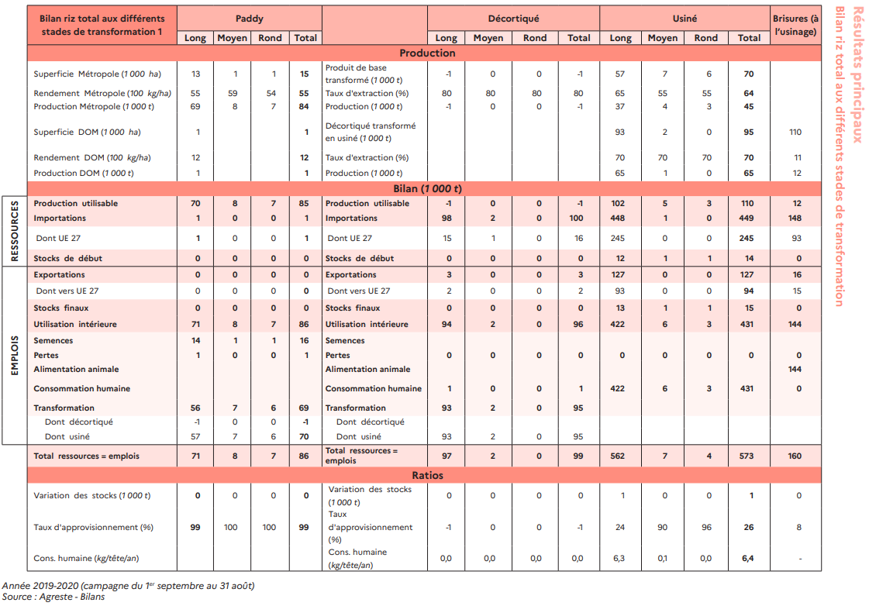
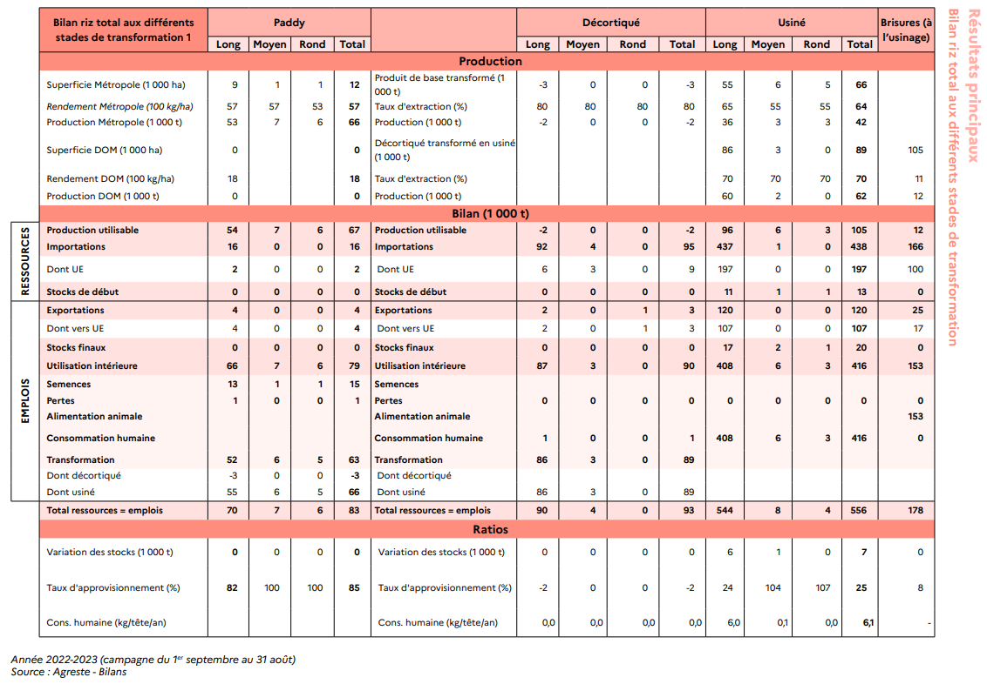
INFORMATIONS SOURCE
Données | Usinage du riz : rendement, qualification des co-produits et leurs débouchés
Période
Territoire | France
Unité
Source | FAM - STA-MUL-ONRBBLaaRizUsinage-A22, Syndicat de la Rizerie Française
Fournie par | TerriFlux

 |  |  |  | 2015/16 | 2019/20 | 2023/24 |  |  |  |  |  |  |  |  |  |  | x*11%+x
 |  |  | Récolte (Agreste) | 81 | 84 | 70 |  |  |  |  |  |  |  |  |  |  | 111%
 |  |  | Collecte (FAM) | 75 | 72 | 85 |  |  |  |  | 1 |  | 0.8 |  | 0.656 |  | 0.59099099099
 |  |  | Stock initial (FAM) | 26 | 40 | 30 |  |  |  |  | paddy | 0.8 | décortiqué | 0.82 | usiné + brisures | 0.9009009009 | usiné
 |  |  | Stock final (FAM) | 30 | 37 | 39 |  |  |  |  |  |  |  |  |  | 0.099099099099 | brisures
 |  |  | Semences certifiées (FAM) | - | 2 | 1 |  |  |  |  |  |  |  | 0.18 | son
 |  |  |  |  |  |  |  |  | 83.333333333 |  |  | 0.2 | balles
 |  |  |  |  |  |  |  |  |  |  |  |  |  |  |  |  | 0.74477958237
 |  |  |  |  |  |  |  |  |  |  |  |  |  |  |  |  | 356.66666667

 |  | Source | Organisme de publication | FranceAgriMer
 |  |  | Outil | Visionet
 |  |  | Onglet | rep:Données et chiffres\Multi-filières\Observatoire de la biomasse\Coproduits IAA\Coproduits industrie rizière
 |  |  | Fichier | STA-MUL-ONRBBLaaRizUsinage-A22

 |  |  | Régions administratives | Production de déchets d'usinage (VTP) | Rendement d'usinage | Collecte de riz paddy
 |  |  |  | tMB | % | tMB
 |  |  | France |  | 65.00%
 |  |  | (*) nd = données non disponibles

 |  |  | Source : Agreste "Bilan d’approvisionnement agroalimentaire 2021-2022" (campagne 2021-2022 du 1er septembre au 31 août)

 |  |  | Région administrative | VU0101- Alimentation humaine |  | Région administrative | VU0102- Fabrication industrielle d'aliments pour animaux de rente - FAB |  | Région administrative | VU0205-Épandage |  | Région administrative | VU0501-Méthanisation
 |  |  |  | tMB | % |  | tMB | % |  | tMB | % |  | tMB | %
 |  |  | France |  | 25% | France |  | 25% | France |  | 25% | France |  | 25%
 |  |  | (*) nd = données non disponibles |  |  | (*) nd = données non disponibles |  |  | (*) nd = données non disponibles |  |  | (*) nd = données non disponibles

 |  |  | Source : Syndicat de la rizerie française |  |  | Source : Syndicat de la rizerie française |  |  | Source : Syndicat de la rizerie française |  |  | Source : Syndicat de la rizerie française

 |  |  | NB : les usages divers sont supposés concerner la globalité des déchets d'usinage. |  |  | NB : les usages divers sont supposés concerner la globalité des déchets d'usinage. |  |  | NB : les usages divers sont supposés concerner la globalité des déchets d'usinage. |  |  | NB : les usages divers sont supposés concerner la globalité des déchets d'usinage.
 |  |  | Arbitrairement, la part de chacun des 4 types d'usage (alimentation humaine, alimentation animale, agronomie, énergie) est considérée équivalente (soit 25%) |  |  | Arbitrairement, la part de chacun des 4 types d'usage (alimentation humaine, alimentation animale, agronomie, énergie) est considérée équivalente (soit 25%) |  |  | Arbitrairement, la part de chacun des 4 types d'usage (alimentation humaine, alimentation animale, agronomie, énergie) est considérée équivalente (soit 25%) |  |  | Arbitrairement, la part de chacun des 4 types d'usage (alimentation humaine, alimentation animale, agronomie, énergie) est considérée équivalente (soit 25%)

 |  |  | Source | Syndicat de la Rizerie Française
 |  |  | Page web | https://www.leriz.fr/la-filiere/le-raffinage-du-riz/
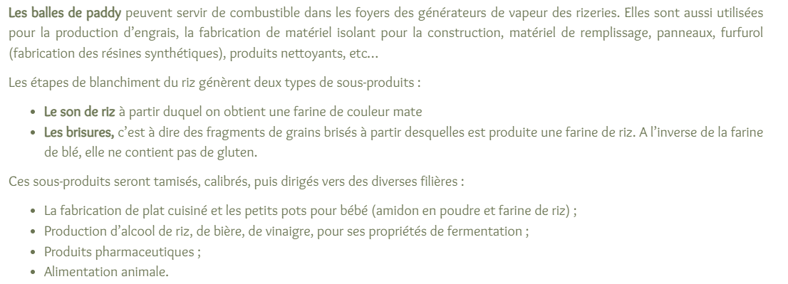

 |  |  |  |  |  |  |  |  |  |  |  |  |  |  | Coproduits
 |  |  |  |  | 2019/20 | 2022/23 |  |  |  |  |  | MP | Rendement | Produit | Balles | Sons | Brisures
 |  | Riz paddy | Récolte |  | 85 | 67 | Hyp : pas d'autoconsommation, tout est collecté |  |  |  |  | Paddy | 80% | Décortiqué | 20%
 |  |  | Imports |  | 1 | 16 |  |  |  |  |  | Paddy | 60% | Usiné | 20% | 10% | 10%
 |  |  | Exports |  | 0 | 4 |  |  |  |  |  | Décortiqué | 70% | Usiné |  | 15% | 15%
 |  |  | Stock initial |  | 0 | 0
 |  |  | Stock final |  | 0 | 0
 |  |  | Semences |  | 16 | 15 |  |  |  |  |  | Source : Syndicat des Riziculteurs de France et Filière
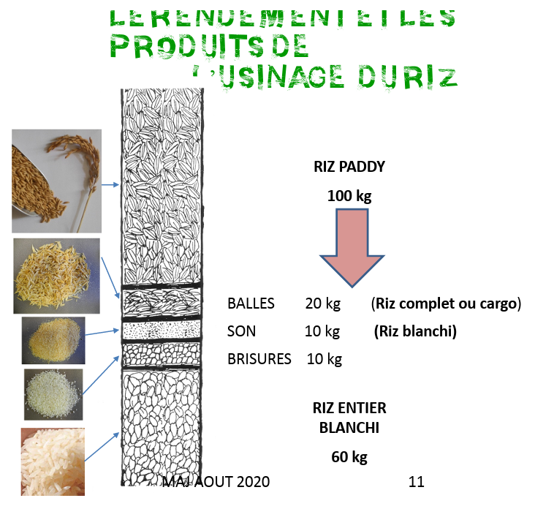
 |  |  | Pertes |  |  | 0 | calcul auto pertes à l'OS
 |  |  | Décorticage |  | 1 | 3
 |  |  | Usinage |  |  | 61 | reste
 |  | Riz décortiqué | Prod décorticage |  |  | 2 | Rendement de 80 %
 |  |  | Imports |  | 100 | 95
 |  |  | Exports |  | 3 | 3
 |  |  | Conso humaine |  | 1 | 1
 |  |  | Usinage |  |  | 93 | reste
 |  | Riz usiné | Prod usinage |  |  | 102 | Rendement de 60 % pour paddy et 70 % pour décortiqué
 |  |  | Imports |  | 449 | 438
 |  |  | Exports |  | 127 | 120
 |  |  | Stockage |  | 1 | 7
 |  |  | Conso humaine |  |  | 413 | reste

